Blad1
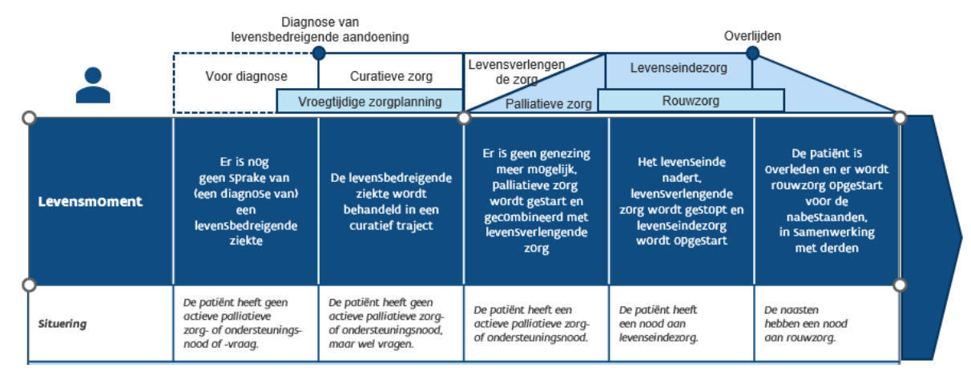
levensmoment (cfr. hervormingstraject) | trekker van deze afspraak | doel | benodigd materiaal | partners | geïdentificeerde moeilijkheid | oplossing probleem | duurzame oplossing voor wederkerende moeilijkheid
medische zorg |  | 100% beschikbaarheid van verplichte geneesmiddelen 7/ 7 bij een vraag van de huisarts | zie richtlijnen of aangemaakte palliatieve kit. | Firma/groothandel | ziekenhuizen leveren mogelijk goedkoper bepaalde medicatie/ hoe 7/7 waarmaken | in welke mate zijn de euthanatica acuut nodig? Niet; wel de medicatie die bij de verplichte lijst staat. | collega's wijzen op noodzaak van 'verplichte medicatie'
tijdig detecteren van palliatieve zorgnoden |  | PICT-score bespreekbaar maken; hoe wordt de huisapotheker op de hoogte gebracht? |  |  | GDPR? | opleiding noodzakelijk
medische zorg |  | sociale aanpak patiënt en mantelzorgers/familie

